ต.ค.
แบบข้อมูลโครงการจัดซื้อจัดจ้างในรอบเดือน ตุลาคม 2568 ปีงบประมาณ พ.ศ. 2569
สถานีตำรวจภูธรจันเสน

ลำดับที่ | งานที่ซื้อหรือจัดจ้าง | วงเงินที่ซื้อหรือจ้าง | ราคากลาง | วิธีซื้อหรือจ้าง | รายชื่อผู้เสนอราคา | ราคาที่เสนอ | ผู้ที่ได้รับการคัดเลือก | ราคาที่ตกลงซื้อหรือจ้าง | เหตุผลที่คัดเลือกโดยสรุป | เลขที่และวันที่ของสัญญาหรือข้อตกลงในการซื้อหรือจ้าง (โดยต้องมีข้อมูลทั้งเลขที่และวันที่ของสัญญาหรือข้อตกลงในการซื้อหรือจ้าง)
1 | จ้างเหมาทำความสะอาด อาคารที่ทำการ | 8,000 | 8,000 | เฉพาะเจาะจง | นางสุภาพร บัวงาม | 8,000 | นางสุภาพร บัวงาม | 8,000 | พิจารณาจากผู้ประกอบการในพื้นที่จังหวัด | ใบสั่งจ้าง เลขที่ 1/2569 ลงวันที่ 18 ต.ค. 68
2 | จัดซื้อน้ำมันเชื้อเพลิง | 98,000 | 98,000 | เฉพาะเจาะจง | ห้างหุ้นส่วนจำกัด จันเสนออยล์ | 98,000 | ห้างหุ้นส่วนจำกัด จันเสนออยล์ | 98,000 | พิจารณาจากผู้จำหน่ายน้ำมันเชื้อเพลิงและเป็นตัวแทนการปิโตรเลี่ยมแห่งประเทศไทย (PTT) | ใบสั่งซื้อ เลขที่ 2/2568 ลงวันที่ 18 ต.ค.68

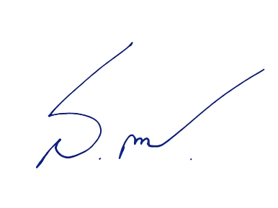
 |  |  |  |  |  |  |  |  | ตรวจแล้วถูกต้อง
 |  |  |  |  |  |  |  | พ.ต.ท.
 |  |  |  |  |  |  |  |  | (สมชาย โพธิ์รัง)
 |  |  |  |  |  |  |  |  | สว.อก.สภ.จันเสน

